Satker Hal 1
Selamat Datang
dalam
Penetapan Status Penggunaan BMN
Kanwil DJKN Papua, Papua Barat dan Maluku
ne Day Service
 | Contoh Tampilan
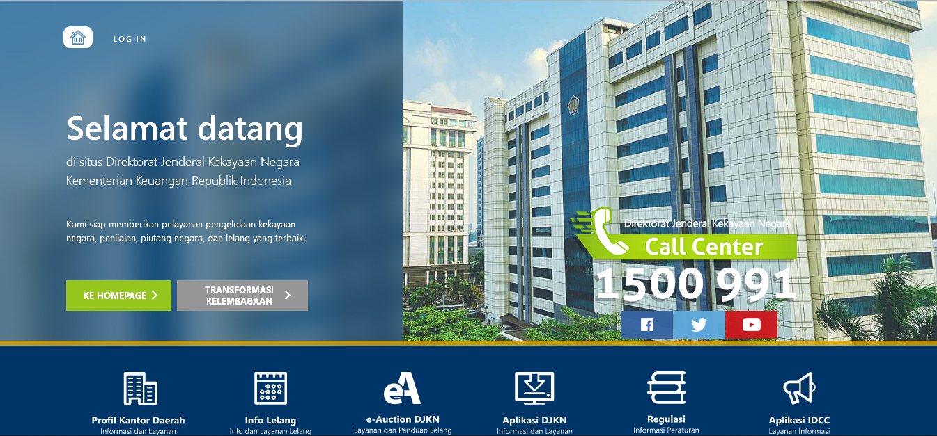
PEMANTAUAN PROGRESS PSP BMN
PENGAJUAN
PERMOHONAN PSP BMN

PROFIL KANTOR
TENTANG PSP BMN
PERATURAN PENGELOLAAN BMN

PROFIL KANTOR
Kanwil DJKN Papua, Papua Barat dan Maluku adalah salah satu unit vertikal pada Direktorat Jenderal Kekayaan Negara yang membantu tugas pokok DJKN di lingkungan Propinsi Papua, Papua Barat dan Maluku. Kanwil DJKN Papua, Papua Barat dan Maluku memiliki 4 (empat) Kantor Pelayanan yaitu Kantor Pelayanan Kekayaan Negara dan Lelang (KPKNL) Jayapura, KPKNL Biak, KPKNL Sorong dan KPKNL Ambon dengan wilayah kerja sebagai berikut:
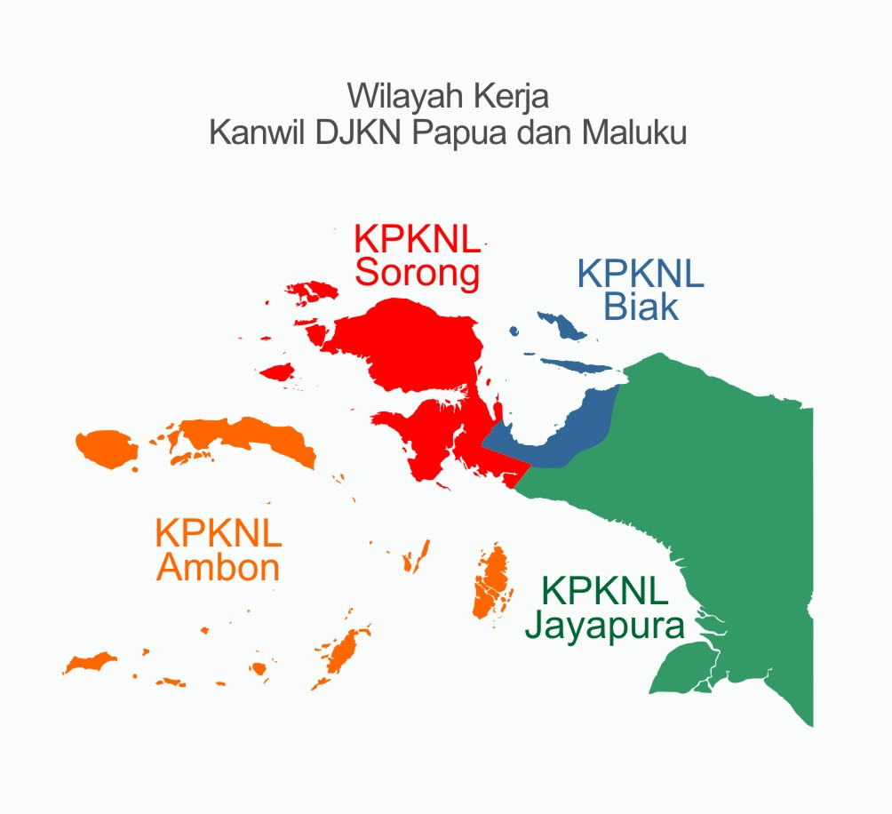

Kanwil DJKN Papua, Papua Barat dan Maluku
Alamat : Komplek Papua Trade Center (PTC), Jalan Raya Abepura, Kelapa Dua, Entrop, Jayapura, Papua - 99224
Telp : 085254077418

KPKNL Jayapura
Alamat : Komplek Papua Trade Center (PTC), Jalan Raya Abepura, Kelapa Dua, Entrop, Jayapura, Papua - 99224
Telp : -

KPKNL Sorong
Alamat : Gedung Keuangan Negara Sorong, Jalan Basuki Rahmat Km. 7, Kota Sorong, Papua Barat - 98414
Telp : (0951) 324868

KPKNL Ambon
Alamat : Gedung Keuangan Negara Lt. IV Ambon, Jalan Raya Patimura No. 18 , Ambon, Maluku - 97124, Kotak Pos 1023
Telp : (0911) 344360

KPKNL Biak
Alamat : Jalan Majapahit No. 1, Biak, Papua
Telp : (0981) 26111

Pengajuan Permohonan PSP(Part1)
IDENTITAS PETUGAS

NAMA | :

NIP | :

JABATAN | :

NO HP | :

Alamat Email | :

IDENTITAS SATKER

NAMA KEMENTERIAN/LEMBAGA | : |  | Select list | See (List K/L)

NAMA SATKER | : |  | Input Manual

IDENTITAS BMN

JENIS BMN | : |  | Select List -> | Tanah
 |  |  |  | Bangunan
 |  |  |  | Tanah dan Bangunan
 |  |  |  | Selain Tanah dan Bangunan

TOTAL NILAI BMN | Rp | Rp | Input Manual (Dalam Angka Rupiah)

LOKASI BMN | : |  | Provinsi | List Provinsi

 |  |  | Kabupaten | List Kabupaten

LANJUT

Pengajuan Permohonan PSP(part3)
DOKUMEN PERMOHONAN

Jabatan Pemohon |  |  | :
 |  |  |  | (Misal Kepala Kantor, Direktur, Panglima)
Nomor Surat Permohonan |  |  | :

Tanggal Surat Permohonan |  |  | :

Perihal Surat Permohonan |  |  | :

Upload Surat Permohonan |  |  | : | Tombol Upload | Upload File PDF

Upload Daftar Rician BMN (Format Exel) |  |  | : | Tombol Upload | FORMAT XLSX
 | Buat LinkDownload Sample
 | Pastikan Format Daftar sebagai berikut |  | Kolom 1 | No
 |  |  | Kolom 2 | Kode Barang
 |  |  | Kolom 3 | NUP
 |  |  | Kolom 4 | Jenis BMN
 |  |  | Kolom 5 | Lokasi BMN
 |  |  | Kolom 6 | Jumlah
 |  |  | Kolom 7 | Nilai Perolehan

Upload Dokumen Kelengkapan |  |  | : | Tombol Upload | Upload File Zip/PDF
 | Kasi Keterangan
 | Pastikan Dokumen Kelengkapan sebagai berikut : | 1 | KIB
 |  | 2 | Foto BMN
 |  | 3 | Jika Ada Dokumen Kepemilikan
 |  |  | a | Fotokopi Dokumen Kepemilikan
 |  |  | b | Surat keterangan pejabat struktural menyatakan kebenaran fotokopi dokumen kepemilikan
 |  |  | Jika Tidak Ada Dokumen Kepemilikan (Selain Tanah dan Bangunan diatas Rp. 100 Juta)
 |  |  | c | Fotokopi BAST perolehan barang dan dokumen lainnya (jika tidak ada Dokumen Kepemilikan)
 |  |  | d | Surat keterangan pejabat struktural menyatakan kebenaran fotokopi dokumen nomor 7
 |  |  | Jika Tidak Ada Dokumen Kepemilikan dan Lainnya
 |  |  | e | SPTJ bermaterai bahwa barang tersebut adalah BMN dan digunakan untuk tugas dan fungsi
 |  | 4 | Fotocopy Surat Keputusan (dari Kementerian/Lembaga) tentang Pendelegasian Wewenang

Upload Backup Simak |  |  | : | Tombol Upload | Format File Menunggu Bli Agus

KIRIM BERKAS

Pengajuan Permohonan PSP(part4)
Terima Kasih
Permohonan Pengajuan PSP BMN anda telah dikirimkan.
Kami akan segera memproses permohonan Anda.

KEMBALI KE BERANDA

Notif Email
Email KPKNL & Kanwil Menunggu Bli Agus
Notif Ke Pemohon

Pengajuan Permohonan PSP(status
Pengajuan Permohonan PSP Untuk Pemantauan status Progress
Permohonan Anda

1 | No Surat

 | Progress | Status | 1 | Telah Diterima pada Tanggal … Pukul …
 |  |  | 2 | Sedang Diproses
 |  |  | 3 | Sudah Ditetapkan, Silahkan Cek Email anda atau Tambah Button Download Dokumen Keputusan Mentri Keuangan Penetapan Status Penggunaan BMN (Kanwil 3 KMK1.docx)

 |  |  | atau

 |  | 3 | Permohonan Kurang Lengkap, Silahkan Cek Email anda atau Download Surat Surat Permintaan Kelengkapan Berkas (kalau KANWIL - Kanwil 5 ND S Permintaan Kelengkapan1.docx)
 |  |  |  |  |  | Kalau KPKNL - KPKNL 5 ND S Permintaan Kelengkapan1.docx
 |  |  | Bikinkan Form Upload untuk kelengkapan yang kurang
 |  |  | Silahkan Upload Kekurangan Kelengkapan Berkas |  | Tombol Upload

 |  |  | Notif Email

 |  | 4 | Tambahan Kelengkapan Berkas telah diterima pada Tanggal … Pukul ….
 |  | 5 | Sudah Ditetapkan, Silahkan Cek Email anda atau Download di sini

Download KMK

 |  |  | atau

 |  | 3 | Kami merencanakan untuk melaksanakan survei lapangan

Download Surat Survei Lapangan

2 | No Surat
dst

Setelah download KMK, tolong tampilkan menu survei kepuasan layanan seperti Gojek
Untuk memantau kepuasan penggunaan aplikasi

Bagaiamana penilaian anda terhadap layanan Aplikasi ini

bikin 5 tombol

Tidak Puas | Kurang Puas | Cukup | Puas | Sangat puas

(Verifikasi)DJKN Hal 1
Button Diterima
Button
Proses
Upload Tindak Lanjut dari dokument di halaman (Verifikasi)DJKN Hal 5
1 | Nomor Surat Permohonan | Tanggal Surat | Tanggal Input Permohona | nama Kementrian Lembaga | Nama Satuan Kerja | Tindak Lanjut
 | Sesuai inputing | Sesuai inputing | Sesuai inputing | Sesuai inputing | Sesuai inputing

 |  |  |  |  |  | Status Pemohon Diterima | Status Pemohon Diproses

 |  |  |  |  |  |  |  | Status Pemohon Selesai
 |  |  |  |  |  | Klik "Diterima" dlu, baru bisa klik "Proses", kalo proses sudah selesai baru bisa "upload Tindak Lanjut"

(Verifikasi)DJKN Hal 2
PROSES

VERIFIKATOR (Untuk setiap Proses verifikasi)
 | Nama Verifikator |  |  | Sesuai yang login

 | NIP Verifikator |  |  | Sesuai yang login

KEPALA SEKSI
 | Jabatan Kepala Seksi |  |  | Select Input | Kepala Seksi PKN I
 |  |  |  |  | Kepala Seksi PKN II
 |  |  |  |  | Kepala Seksi PKN III
 |  | Definitif | Plh/Plt | Cekbox (kalau definitif lsg Muncul Nama)

 | Nama Kepala Seksi |  |  | Kepala Seksi PKN I = Hamza Novi Ibrahim
 |  |  |  | Kepala Seksi PKN II = Agus Budiartha
 |  |  |  | Kepala Seksi PKN III = Evendi Antogia
 |  |  |  | Lainnya (muncul input form untuk masukin nama)

 | NIP Kepala Seksi |  |  | Kepala Seksi PKN I = Hamza Novi Ibrahim = 19731113 199403 1 002
 |  |  |  | Kepala Seksi PKN II = Agus Budiartha = 19850522 200901 1 005
 |  |  |  | Kepala Seksi PKN III = Evendi Antogia = 199760212 199703 1 002
 |  |  |  | input untuk nama baru

KEPALA BIDANG
 | Kepala Bidang PKN | Definitif | Plh/Plt

 | Nama Kepala Bidang |  |  | Hermanu Joko Nugroho (Definitif)
 |  |  |  | input nama untuk Plh/Plt

 | NIP Kepala Bidang |  |  | Hermanu Joko Nugroho = 19770205 200212 1 003
 |  |  |  | input NIP untuk Plh/Plt

KEPAL KANWIL
 | Kepala Kanwil | Definitif | Plh/Plt

 | Nama Kepala Kanwil |  |  | Hermanu Joko Nugroho (Plh/Plt)

 | NIP Kepala Kanwil |  |  | Hermanu Joko Nugroho = 19770205 200212 1 003
 |  |  |  | ……

Next

(Verifikasi)DJKN Hal 3
PROSES

Download Surat Permohonan
Download Daftar Rician BMN (Format Exel)
Download Dokumen Kelengkapan (.zip)

Next

(Verifikasi)DJKN Hal 4
Check List Kelengkapan

1 | Identitas BMN
 | Jenis BMN |  |  | Sesuai Inputing |  |  | Tombol Sesuai |  | Tombol Tidak Sesuai |  | Sesuai inputan user (pilihan dibawah)
 |  |  |  |  |  |  |  |  |  |  | Tanah
 |  |  |  |  |  |  |  |  |  |  | Bangunan
 |  |  |  |  |  |  |  |  |  |  | Tanah dan Bangunan
 |  |  |  |  |  |  |  |  |  |  | Selain Tanah dan Bangunan
2 | Nilai BMN |  |  | Sesuai Inputing |  |  | Tombol Sesuai |  | Tombol Tidak Sesuai
 |  |  |  |  |  |  |  |  |  |  | Input Nilai Sesuai

3 | Surat Permohonan |  |  | Tombol Ada |  | "=>" | Tombol Sesuai |  | Tombol Tidak Sesuai

 |  |  |  | Tombol Tidak Ada

4 | Daftar Rincian Usulan BMN |  |  | Tombol Ada |  | "=>" | Tombol Sesuai |  | Tombol Tidak Sesuai

 |  |  |  | Tombol Tidak Ada

5 | KIB |  |  | Tombol Ada |  | "=>" | Tombol Sesuai |  | Tombol Tidak Sesuai

 |  |  |  | Tombol Tidak Ada

6 | Foto BMN |  |  | Tombol Ada |  | "=>" | Tombol Sesuai |  | Tombol Tidak Sesuai

 |  |  |  | Tombol Tidak Ada

7 | Fotocopy Surat Keputusan (dari Kementerian/Lembaga) tentang Pendelegasian Wewenang |  |  | Tombol Ada |  | "=>" | Tombol Sesuai |  | Tombol Tidak Sesuai

 |  |  |  | Tombol Tidak Ada

8 | Dokumen Kepemilikan |  | (pilih check list)
 |  | If | Ada | a | Fotocopy Dokumen Kepemilikan |  |  | Tombol Ada |  | Tombol Sesuai |  | Tombol Tidak Sesuai
 |  |  |  |  | (Sertifikat, STNK, BAST dll)
 |  |  |  |  |  |  |  | Tombol Tidak Ada

 |  |  |  | b | Surat keterangan pejabat struktural menyatakan kebenaran fotokopi dokumen kepemilikan |  |  | Tombol Ada |  | Tombol Sesuai |  | Tombol Tidak Sesuai

 |  |  |  |  |  |  |  | Tombol Tidak Ada

 |  | else | Tidak Ada | a | SPTJM bermaterai bahwa barang tersebut adalah BMN dan digunakan untuk tugas dan fungsi |  |  | Tombol Ada |  | Tombol Sesuai |  | Tombol Tidak Sesuai

 |  |  |  |  |  |  |  | Tombol Tidak Ada

9 | Catatan Khusus

Next

DJKN Hal 2 Proses (KPKNL)
PROSES SEMUA SAMA SEPERTI KANWIL, BEDANYA DI HALAMAN- (Verifikasi)DJKN Hal 2

VERIFIKATOR
 | Nama Verifikator |  |  | Sesuai yang login

 | NIP Verifikator |  |  | Sesuai yang login
 |  |  |  |  | NAMA DEFINITIF (Minta Update Data Ke Bli Agus)
KEPALA SEKSI |  |  |  |  | Kepala Seksi PKN | NamaTemplet | NIP
 |  | Definitif | Plh/Plt |  | KPKNL Jayapura | Muhammad Irfan Fathoni Khosasih | 19750129 199602 1 001
 |  |  |  |  | KPKNL Sorong | Ersandy Rumansjah | 19770519 199903 1 002
 | Nama Kepala Seksi |  |  | NamaTemplet | KPKNL Ambon | Rachmat Sudarmono | 19750430 199602 1 001
 |  |  |  | …… | KPKNL Biak | Gusnadi | 19720818 199402 1 001

 | NIP Kepala Seksi |  |  | NIP
 |  |  |  | ……
 |  |  |  |  | NAMA DEFINITIF (Minta Update Data Ke Bli Agus)
KEPALA KANTOR |  |  |  |  | Kepala Kantor | NamaTemplet | NIP
 | Kepala Kantor | Definitif | Plh/Plt |  | KPKNL Jayapura | Widiyantoro | 19740619 199903 1 002
 |  |  |  |  | KPKNL Sorong | Indra Eka Putra
 | Nama Kepala Kantor |  |  | NamaTemplet | KPKNL Ambon | Yoshua Wisnungkara | 19760216 200212 1 001
 |  |  |  | …… | KPKNL Biak | Muthoharul Janan

 | NIP Kepala Kantor |  |  | NIP
 |  |  |  | ……

Download Surat Permohonan
Download Daftar Rician BMN (Format Exel)
Download Dokumen Kelengkapan

Next

